Лист1
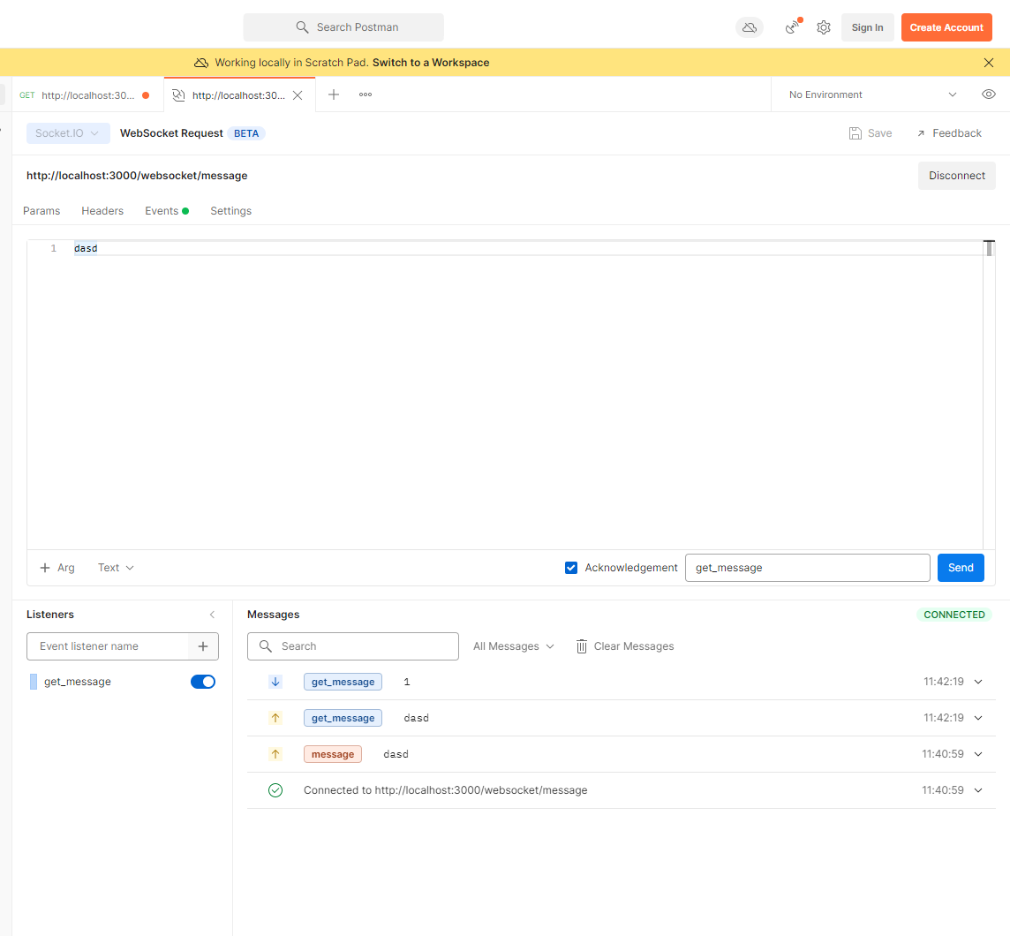
https://translate.yandex.ru/translate?lang=en-ru&url=https%3A%2F%2Fstackoverflow.com%2Fquestions%2F51385738%2Fnestjs-database-connection-typeorm-by-request-subdomain&view=c | поддомены

// update доделать! | коммент исправить

